상품제안서
코튼클라우드 뱀부 혼방 트리스 디자인 호텔 수건150g | 상품코드: S44176

 |  |  |  |  |  |  | 02-713-8555 | www.synergygift.co.kr
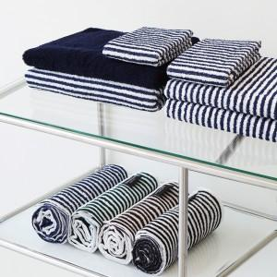

【상세/제작정보】 | <p><span style="font-size: 18.6667px;">※ 자수인쇄시 글자수, 크기, 난이도 등에 따라 비용추가 될 수 있습니다.</span>​</p>

【인쇄/포장옵션】 | 실크, 자수 / 포장불가능

【공급단가】 | 수량 | 100~ | 300~ | 500~ | 1,000~ | 3,000~
*VAT별도 | 단가 | 5,460원 | 5,160원 | 4,910원 | 4,780원 | 4,700원

【상품 URL】 | https://www.synergygift.co.kr:443/src/goods_detail.php?gdno=44176

